Sheet1
海南师范大学研究生国际美术学院设备采购清单
序号 | 产品名称 | 型号 | 技术参数 | 单位 | 数量 | 单价 | 合价 | 产品图片
1 | 希沃86寸智慧黑板 | BH86ED | 一、整机功能： 1、整机宽≥4200mm，高≥1200mm，厚≤120mm。整机采用三拼接平面一体化设计，无推拉式结构及外露连接线，外观简洁。 2、整机屏幕边缘采用金属圆角包边防护，整机背板采用金属材质，有效屏蔽内部电路器件辐射。无推拉式结构，外部无任何可见内部功能模块连接线。主副屏过渡平滑，中间无单独边框阻隔。 3、中央主屏幕不小于86英寸UHD超高清LED液晶屏，分辨率≥3840×2160，显示比例16：9。 ▲4、整机嵌入式系统版本≥Android 15，CPU≥8核，主频≥1.6GHz，内存≥2GB，存储空间≥32GB，以保证教学稳定性。（须提供国家认可的第三方检测机构出具的关于该功能的检测报告复印件并加盖厂家公章） ▲5、采用红外触控方式，支持Windows、Android系统中进行50点或以上触控。（须提供国家认可的第三方检测机构出具的关于该功能的检测报告复印件并加盖厂家公章） ▲6、屏体表面采用防眩光钢化玻璃保护，钢化玻璃表面硬度≥9H，透光率不低于91%，雾度≤8%。（须提供国家认可的第三方检测机构出具的关于该功能的检测报告复印件并加盖厂家公章） 7、内置摄像头、麦克风无需外接线材连接，无任何可见外接线材及模块化拼接痕迹，未占用整机设备端口。 8、整机上边框内置非独立式广角高清摄像头， 均支持 3D 降噪算法和数字宽动态范围成像WDR 技术，支持输出 MJPG、 H.264 视频格式。 9、整机内置非独立广角高清摄像头，视场角≥135度且水平视场角≥120度，支持输出4:3、16:9比例的图片和视频；在清晰度为3840x2160（4K）分辨率下，支持30帧的视频输出，支持画面畸变矫正功能。 ▲10、整机上边框内置非独立摄像头，可拍摄≥5000万像素数的照片。（须提供国家认可的第三方检测机构出具的关于该功能的检测报告复印件并加盖厂家公章） ▲11、整机内置非独立的高清摄像头，可用于远程巡课，整机上边框内置非独立的广角高清摄像头，在距离整机大于等于1.7米情况下，且拍摄范围可以覆盖摄像头垂直法线左右距离大于等于4米，可以实现人脸识别。（须提供国家认可的第三方检测机构出具的关于该功能的检测报告复印件并加盖厂家公章） 12、整机摄像头支持人脸识别、快速点人数、随机抽人；识别所有学生，显示标记，然后随机抽选，同时显示标记多人。 ▲13、整机内置2.2声道扬声器，位于设备上边框，顶置朝前发声，前朝向12W高音扬声器2个，上朝向30W中低音扬声器2个，额定总功率84W。（须提供国家认可的第三方检测机构出具的关于该功能的检测报告复印件并加盖厂家公章） 14、支持标准、听力、观影和AI空间感知音效模式，AI空间感知音效模式可通过内置麦克风采集教室物理环境声音，自动生成符合当前教室物理环境的频段、音量、音效。整机处于非内置PC通道下，支持调用屏幕快捷键一键回到PC通道。 ▲15、整机听力模式下具备AI人声语言增强功能，支持三挡强弱调节，通过AI算法提取视频/音频中的语言进行效果增强，在不增加音量的情况下提升语言清晰度，扩声系统语言传输指数（STIPA）≥0.75。（须提供国家认可的第三方检测机构出具的关于该功能的检测报告复印件并加盖厂家公章） 16、整机扬声器在100%音量下，可做到1米处声压级≥92dB，10米处声压级≥82dB。 17、整机影院模式下具备AI环绕声功能，支持三挡强弱调节。 18、整机具备熄屏扩声功能，在关闭显示部分的情况下可播放音频及本地扩音。 ▲19、前置物理按键可实现开关机、音量＋－、护眼、录屏、设置功能，其数量不少于6个。（须提供国家认可的第三方检测机构出具的关于该功能的检测报告复印件并加盖厂家公章） ▲20、支持通过Type-C接口U盘进行文件传输，兼容Type-C接口手机充电。（须提供国家认可的第三方检测机构出具的关于该功能的检测报告复印件并加盖厂家公章） 21、三合一电源按键，同一电源物理按键完成Android系统和Windows系统的开机、节能熄屏、关机操作；关机状态下按按键开机；开机状态下按按键实现节能熄屏/唤醒，长按按键实现关机。 22、支持通过前置面板物理按键一键启动录屏功能，可将屏幕中显示的课件、音频内容与人声同时录制。 23、整机内置语音助手，通过整机麦克风及智能笔以唤醒词调起语音助手，支持语音交互的方式调节整机音量、亮度，语音操控打开系统已安装应用如：教学白板、浏览器、计算器、画板，语音搜索指定网页内容，支持选择网页中的视频进行播放或暂停。 ▲24、整机侧边栏内置朗读工具，通过整机麦克风监测教室中学生的朗读情况，并以游戏化界面反馈学生朗读音量大小。（提供检验检测中心所出具的权威检测报告复印件并加盖厂家公章） ▲25、整机支持在无任何外部设备的情况下，实时录制用户朗读内容，识别用户声纹并 | 台 | 4 | 28300 | 113200 | 
2 | 希沃 音箱 | SS33B | 1.采用功放与有源音箱一体化设计，内置麦克风无线接收模块，帮助教师实现多媒体扩音以及本地扩声功能。 2.输出额定功率≥ 2*15W。 3.音箱灵敏度≥85dB，1W/1M。 4.信噪比≥80dB@额定功率、A计权。 5.全频喇叭单元尺寸≥5英寸。 6.THD+N≤1%。 7.声频响110Hz-16kHz。 8.距离音箱10米处声压级≥75dB。 9.具备≥1路电源开关、1路LINE IN、1路USB 接口。USB接口可外接U盘设备对音箱固件进行升级。 10.支持无线麦克风扩音接收，采用Wi-Fi射频2.4GHz与 5GHz双频段传输，有效避免环境中运营商U段（700MHz）的信号干扰。 11.采用红外对码方式，避免连接到其他教室音箱。可快速完成与教学扩声麦克风对码，无需繁琐操作。 12.配置独立音频数字信号处理芯片，支持啸叫抑制功能。 13.支持蓝牙无线接收，可分享移动设备上的音频。支持密码模式，防止学生连接。 14.支持安卓手机通过蓝牙无线连接音箱，实现控制有源音箱的音量、设置蓝牙名称、设置蓝牙密码等功能，方便教师对音箱的管控。 15.主音箱与副音箱采用有线连接，音箱采用木质材质，保证声音还原度。 | 套 | 4 | 1000 | 4000 | 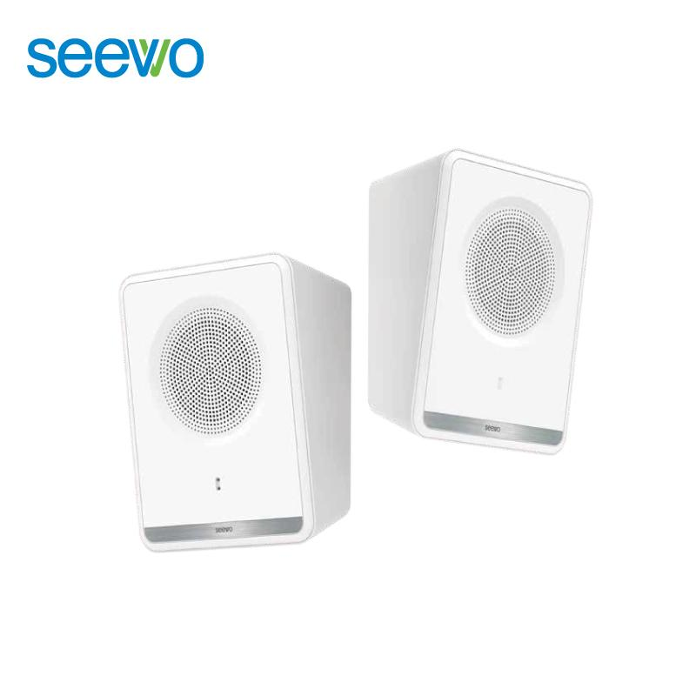
3 | 希沃86寸教学一体机 | FH86EA | 一、整机参数部分： 1.整机屏幕不小于86英寸UHD超高清LED液晶屏，分辨率≥3840×2160，显示比例16：9。 2.整机屏体表面采用防眩光钢化玻璃保护，钢化玻璃表面硬度≥9H。 ★3.采用红外触控方式，支持Windows系统中进行50点或以上触控，支持在Android系统中进行50点或以上触控。书写触控延迟≤ 20ms，触摸响应时间≤2ms。（须提供国家认可的检测机构所出具的检测报告复印件） ★4.整机支持提笔书写，在Windows系统下可实现无需点击任意功能入口，当检测到红外笔笔尖接触屏幕时，自动进入书写模式。（须提供国家认可的检测机构所出具的检测报告复印件） 5.整机触摸支持动态压力感应，支持无任何电子功能的普通书写笔在整机上书写或点压时，整机能感应压力变化，书写或点压过程笔迹呈现不同粗细。 ★6.嵌入式系统版本不低于Android 15或其他同等功能特性嵌入式系统（须提供国家认可的检测机构所出具的检测报告复印件） ★7.整机左、右、下三边框皆具备磁吸功能，边框任意位置可吸附具备磁吸功能的书写笔。（须提供国家认可的检测机构所出具的检测报告复印件） 8.侧置输入接口具备≥2路 HDMI、≥1路RS232(RJ45形态)、≥1路USB 接口。侧置输出接口具备≥1路音频输出、≥1 路触控 USB 输出。前置输入接口≥3路USB接口(包含≥1路 Type-C、≥2 路 USB)。（须提供国家认可的检测机构所出具的检测报告复印件） ★9.整机配套教学应用APP可通过wifi 直连技术，近场发现附近教学大屏设备，无需扫码、账号密码输入步骤，即可直接连接并登录教学大屏设备，基于统一身份认证机制可实现其他教学软件免登录操作。（须提供国家认可的检测机构所出具的检测报告复印件） 10.支持通过Type-C接口U盘进行文件传输，兼容Type-C接口手机充电。 ★11.整机内置 2.2 声道扬声器，位于设备上边框，顶置朝前发声，12W高音扬声器2个，上朝向30W中低音扬声器2个，最大功率284W，单个扬声器容积20.62L，最低谐振频率≤85Hz。（须提供国家认可的检测机构所出具的检测报告复印件） ★12.整机配套教学应用APP可通过wifi直连技术，近场发现附近教学大屏设备，无需扫码、账号密码输入步骤，即可直接连接并登录教学大屏设备，基于统一身份认证机制可实现其他教学软件免登录操作。（须提供国家认可的检测机构所出具的检测报告复印件） ★13.整机听力模式下具备AI人声语言增强功能，支持三档强弱调节。整机影院模式下具备AI环绕声功能，支持三档强弱调节。（须提供国家认可的检测机构所出具的检测报告复印件） ★14.整机内置麦克风声源定位算法，声源定位精度≤5 度，可以识别回答问题的学生方位。（须提供国家认可的检测机构所出具的检测报告复印件） ★15.整机上边框内置非独立式四个智能拼接摄像头，边缘和中心的清晰度TVlines 均≥1800lines.（须提供国家认可的检测机构所出具的检测报告复印件） ★16.整机上边框内置非独立式四个智能拼接摄像头，视场角≥151度且水平视场角≥132度（须提供国家认可的检测机构所出具的检测报告复印件） ★17.整机具备多个摄像头画面智能拼接技术，拼接摄像头画面可支持 1s 内快速动态融合（须提供国家认可的检测机构所出具的检测报告复印件） 二、教学功能要求： 1.整机内置AI授课工具，支持对整机页面显示的题目或视频展台所采集的题目内容进行识别，支持手动框选题目范围，能够对题目进行详细的讲解，讲解内容包括解题步和注意事项。 2.整机自带AI书写美化能力，智能识别批注的书写轨迹，进行笔锋智能美化，模拟纸上书写的起笔、行笔和收笔效果。 3.整机内置语音助手，通过整机麦克风及智能笔以唤醒词调起语音助手支持语音交互的方式调节整机音量、亮度，语音操控打开系统已安装应用如:教学白板、浏览器、计算器，画板，语音搜索指定网页内容，支持选择网页中的视频进行播放或暂停。 ★4.整机内置AI作文批改工具，能够从作文的语法错误、错别字多个维度进行分析和评价。对于存在的吾法错误和错别字，能够准确指出并提供修改建议。（须提供国家认可的检测机构所出具的检测报告复印件） ★5.整机设备教学桌面支持进行壁纸编辑，内置10张以上壁纸，并支持自定义壁纸。整机设备可将应用编辑到教学桌面首页，编辑方式支持从教学桌面首页进入编辑，支持在全部应用列表中进入编辑 2 种方式。教学桌面首页应用支持无需进入应用编辑页面，在首页指定应用上长按进行移除。（须提供国家认可的检测机构所出具的检测报告复印件） ★6.整机内置AI智能体(非第三方应用)，根据教学和学习需求可快速创建，支持个性化设定角色信息包括角色性格、技能与头像信息，支持语音和文字两种方式与智能体进行对话交互 | 台 | 4 | 26000 | 104000 | 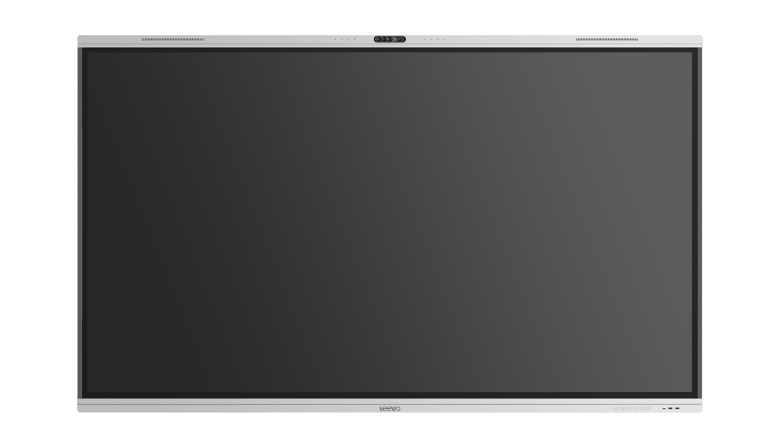
4 | 移动支架 | ST33 | 1.移动支架通过防倾斜实验，正负10度倾斜角度下不能翻倒； 2.承挂≥100kg，壁挂高度可调；整体高度≥1597mm； 3.托盘承重25KG,模具设置U型置物槽，方便触摸笔、遥控器等物品放置； 4.支撑立杆采用壁厚≥1.8mm方通冷轧钢材质，表面黑色喷涂； 5.脚轮为万向轮，聚氨酯（PU）材质，均带脚刹，直径不小于∮75mm； 6.脚轮中心距横向≥1115mm，纵向≥627mm | 套 | 4 | 1300 | 5200 | 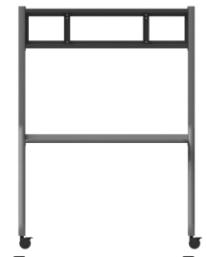
5 | 工位 | 定制 | 1、尺寸：长宽高1.4*1.5*1.2m 2、屏风：屏风厚度30mm,1.2mm壁厚铝材，2.5mm壁厚锌合金配件，月亮树30厘国标E0级净味环保加厚板；铝材表面氧化喷砂 3、台面：采用月亮树25厘国标E0级净味环保板，配套月亮树2厘PUR封边 | 台 | 5 | 2100 | 10500
6 | 会议桌椅 （会议桌一台，会议椅子24把） | 定制 | 会议桌尺寸：长宽6.4*1.8m 1、饰面采用PET进口材料，环保等级E0级，易清理，加厚桌面不易变形，耐高温耐摩擦 2、基层板采用欧松板，环保等级E0级、无甲醛，抗压等级高、不易变形 会议椅子尺寸：长宽高490*490*920mm 1、背部采用S型曲线腰托设计，更加护腰，符合人体曲线设计 2、7cm高密度弹力坐垫，坐感舒适，高强度承重，稳固不易变形 3、人体学设计扶手更具流线型、更加舒适 | 套 | 1 | 12600 | 12600
7 | 电视 | 小米EA系列 | 1.86英寸屏幕，尺寸：宽189cm*高108cm 2.分辨率：3840 × 2160，4K超高清护眼 3.扬声器：2 x 10W双立体声Cortex A55 四核处理器，超强性能。 4.接口：HDMl 2个,USB:2个(含1个USB 3.0) 5.ATV/DTMB:1个 6.AV:1个 7.以太网:1个 8.S/PDIF:1个(同轴) 9.存储：2GB内存+32GB闪存。 | 台 | 1 | 7500 | 7500
8 | 办公电脑 | 惠普 | 主机： 1、处理器：13代酷睿i5 2、显卡：高性能集成显卡 3、内存硬盘:16G/PCIE 512G固态+1T机械 显示器： 4、屏幕尺寸：27英寸IPS屏 5、分辨率：2560*1440，刷新率：100Hz 6、接口：HDMI1.4*2、DP1.2*1、3.5mm耳机口*1 | 台 | 5 | 6500 | 32500 | 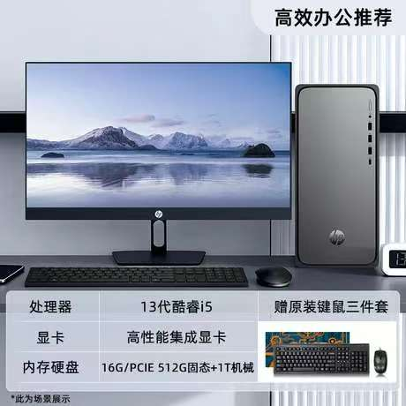
10 | 油画架 | 定制 | 1）产品名称：油画架（平立单摇杆落地画架） 2）产品简介：规格600mmX600mmX1480/3000mm 3）材质：材质:红榉木，特点:升降平立两用画架作，四角制动脚轮，表面光滑、无毛刺、无弯曲，接缝无开裂，整体无式油画架，角度可调、高度可调、可进行素描、油画、水粉、国画等创 疤痕无弯曲，表面环保烤漆处理。适用范围:平立两用油画架 | 台 | 23 | 1580 | 36340
11 | 桌子 | 定制 | 尺寸：1200*600*750mm 面板：厚度1.6cm，e1环保级实木颗粒板，耐磨不易刮花，耐热、防污。 钢架：尺寸4*4cm，厚度0.8mm，优质冷轧钢精制而成，静电粉末喷涂工艺。 | 张 | 46 | 410 | 18860
12 | 靠背椅 | 定制 | 尺寸：490*530*795mm 材质：加粗金属管椅架、加厚环保pp材质坐垫/靠背、加厚防滑脚垫；整体最高可承重250KG | 张 | 46 | 185 | 8510
13 | 水彩桌 | 定制 | 1）产品名称：水彩桌 2）产品简介：规格mm：（长*宽*高）1020mm*600mm*730-970mm 3）材质：钢化玻璃双副板（手摇升降），钢化玻璃3c认证，整体钢架，环保无异味。高度范围73CM-97CM，角度可调节。 双铁抽屉，下储物槽从上到下更多收纳，左副板右笔筒颜料盒。三角稳固结构。 | 台 | 22 | 1380 | 30360
14 | 讲台 | 定制 | 讲台尺寸：1100*780*1000mm(长宽高) 工艺：脱脂、磷化、静电喷塑、溜平固化，重点部位须采用一次冲压成型技术；所有钣金部分均采用激光切割加工，所有尖角倒圆角不小于R3，保证使用者和维护者不划伤 1、盖门采取翻转方式，更加人性化的设计，解决了以往盖门沉重，女教师及年老教师开门比较困难的问题。 2、合理的尺寸设计，合理的设备安排，国标19英寸机架，真正做到防盗功能。 3、钢木结合材料一体成型；桌体采用1.0-1.2mm优质冷轧钢板，实木扶手；桌面钢制划台面；全封闭式结构，保障了多媒体设备的安全性。 4、整个讲台只使用一副滑轨，减少故障几率。 5、液晶显示器采用翻转设计，显示器角度任意调节，可使视线和显示器接近垂直，可安装17-24寸显示器，关闭后所有设备都隐藏在讲台内。 6、键盘采用翻转式操作，显示器、中央控制系统、键盘互不影响独立操作。 7、右侧抽屉采用隐藏抽拉式设计，可放置实物展台。 8、讲桌桌体采用开合式小柜门设计，不必打开大柜门，即可经由计算机光驱播放光碟。 9、桌面预留集成笔记本接口模块（USB两个\VGA一个\网络接口一个\ Audio一个\电源接口一个\话筒接口一个。(另配) 10、桌体下层内部采用标准机柜设计，带层板，可任意调节。 | 台 | 4 | 2150 | 8600
15 | 储物柜（24门） | 定制 | 1、储物柜单个尺寸：长宽高300*300*300mm 2、密封背板，防止物品掉落 3、加深纵深，拿取物品时更加方便 | 套 | 90 | 67 | 6030 | 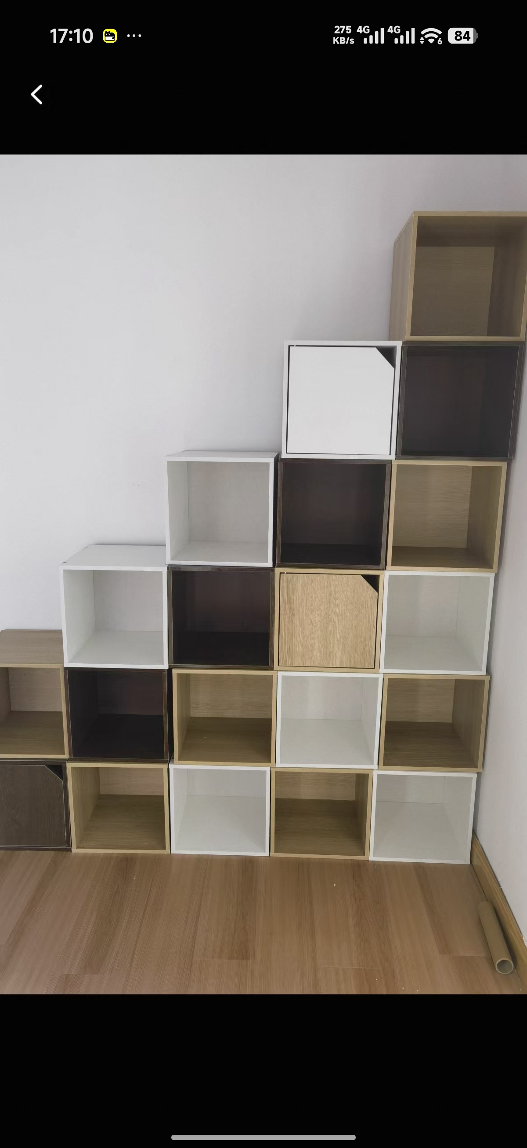
16 | 文件柜 | 定制 | 1、尺寸：长宽高850*390*1800mm（文件隔层层高可调） 2、环保喷塑、防腐防锈 3、加厚冷轧钢板，超强承重 4、静音滑轨，减少噪音 5、特定钥匙只能开特定的柜门，不能互开 | 套 | 2 | 800 | 1600
17 | 饮水机 | 荣事达 YR-8X36 | 1、304不锈钢内胆 2、双层防干烧保护 3、冷热两用 4、下置式水桶 | 台 | 4 | 400 | 1600
18 | 千兆路由器 | 海康威视 WR-C12 | 网口：4个10/100/1000Mbps速率自适应RJ45；WAN/LAN自适应口 LED指示灯：红蓝双色 复位：硬件复位按钮 供电方式：电源适配器供电 电源规格：DC 12V，1A 产品尺寸(宽x高x深)：235.1 mmx 140.2 mm x158.2 mm 净重：0.38 kg 工作温度：0℃~40℃ 整机最大功耗：≤12W | 台 | 6 | 360 | 2160
19 | 田野数据采集对讲终端 | 北峰scp860 | 分级分组指挥（总指挥→区域指挥→执行小组）；集宽窄带对讲和智能手机于一身，兼具智能手机功能应用和PDT/DMR常规通信、集群通信业务及公网集群通信业务，可满足关键语音通信、实时视频传输、拍照、音视频调度及各种应用业务，助力用户协同执行多项任务，做到及时听得见、实时看得清，有效的提高融合应用体验和提升关键通信效率。 一、技术需求： 1.终端支持窄带集群和公网PoC双网守候和网络自适应切换； 2.★终端须符合标准PDT协议，3GPP LTE协议及满足WCDMA/CDMA2000/TDD-LTE/ FDD-LTE 通信制式，且至少支持模拟常规、数字常规、数字集群、宽带公网4种工作模式，并提供加盖公司公章的证明材料； 3.手持终端须具备可触控式的显示屏，显示屏尺寸应≥4.0英寸，分辨率不低于540*1080，且须具备独立屏幕用于显示常用的内容，便于使用者快速查看；机身顶部独立屏幕的尺寸应不低于0.9英寸； 4.手持终端须可选配电池容量不低于2400mAh，须支持快速拆卸和更换备用电池，以保证在没有充电条件的情况下能够不间断工作； 5.手持终端须具备内置蓝牙模块功能，且蓝牙版本不低于4.2，无需通过外接适配器即可连接蓝牙耳机；） 6.手持终端须具备双卡槽，具有双卡双待模式，若安装的SIM卡支持电话功能，本机可以进行拨打电话； 7.手持终端须支持常规模式下的全双工通信功能，在接收语音的同时也可以讲话； 8.手持终端须具备一键紧急报警按键，按键应采用醒目的红色或橘色，便于识别且可以快速向周围或后台发起紧急报警信息、卫星定位信息，能够在第一时间获取救援； 9.手持终端搭载Android11.0系统，兼容性强，便于用户安卓适配PoC平台以及其他第三方应用软件， RAM配置应不低于4GB，本机内置ROM配置应不低于64GB，且应支持扩展不小于256G的存储卡； 10.★手持终端须具备良好的防水防尘功能，防尘防水等级≥IP68，须具备CNAS认证，并提供第三方检测机构的认证资料； 11.手持终端支持多种卫星导航系统，北斗/GPS/GPS+北斗/GLONASS/GPS+GLONASS，为用户提供精准的定位服务。 12.★手持终端正面须具备多个实体按键，至少包括Home键和返回键，以满足使用者在不变进行触摸屏操作的情况下，可以快速通过实体按键实现功能的操作； 14.★手持终端须支持通过本机修改窄带的基本参数信息，如本机信息、信道信息（接收频率、发射频率、色码等）配置，支持保存本机的窄带配置并通过空口分享配置信息，便于其他终端快速写入相同的配置，快速实现复制和互通； 15.★手持终端须在侧面具备2个PTT实体按键可以分别快速对PoC和PDT工作群组发起呼叫或进行回复； 16.手持终端须具备拍照和录像功能，并可以被PoC应用所使用，使用者可以进行拍照或录像取证发送给指挥中心； 17.★手持终端须具备前置和后置两个摄像头，允许在使用过程中切换，前置摄像头不低于800万像素，后置摄像头不低于1300万像素，且支持自动对焦功能； 18.★手持终端须具备一键快速拍照或录像的专用实体按键，按键上应有明显的图标示意，使用者可以不需要操作屏幕菜单，快速对现场进行取证； 19.手持终端须具备闪光灯，在光线不足的环境中拍照可以自动或手动开启闪光灯，在必要时还可常亮作为临时的照明灯使用； 20.★手持终端须具备触点式的外设接口，且有可靠物理结构连接，确保外设在使用过程中不容易脱落； 21.★手持终端须具备TypeC接口，须支持通过TypeC接口进行充电，且须预留充电触点，必要时可以通过座充充电，允许电池单独通过座充充电； 22.★手持终端须具备至少两个喇叭，分别作为电话模式听筒使用，以及作为对讲的扬声器使用；在进行接听或拨打电话时，若用时听筒模式，终端应能够自动感应并自动熄灭屏幕避免误触和误挂机； 23.手持终端须具备WLAN功能，在没有移动数据流量的状态下可以通过WIFI接入网络实现PoC对讲或上网； 24.★手持终端须内置指南针、陀螺仪、振动马达； 25.★手持终端须支持NFC功能，可用实现巡更打卡功能； 26.手持终端公网PoC须支持后台优先等级设置，窄带专网PDT集群须支持优先等级设置。 二、规格参数： ➢ 一般规格 频率范围：窄带： 400-480MHz 公网频段：TDD-LTE: B38/39/40/41 FDD-LTE: B1/3/5/8 WCDMA: B1/5/8 EVDO: BC0 CDMA: BC0 主屏尺寸：≥4.0英寸 顶部屏幕：≥0.9英寸 操作系统：Android 11.0 CPU频率：SDM450 主频1.8GHz 机身内存：64GB ROM+4GB RAM 电池容量：≥2400 mAh 电压：7.4V 尺寸：≤152*67*28m | 个 | 6 | 7643 | 45858 | 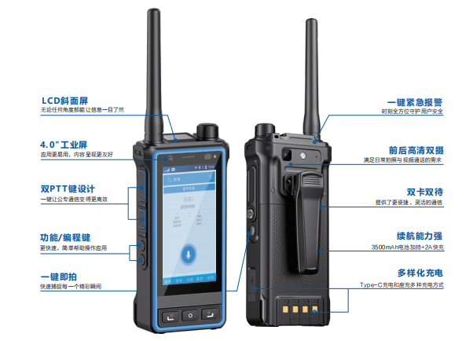
20 | 近地遥感信息采集设备1 | DJI Neo | 包含飞行器、飞行眼镜、穿越摇杆、电池*3、双向充电管家等，轻松体验沉浸式飞行乐趣。 技术参数： (1)飞行器： 1．最大上升速度: 0.5 米/秒（平稳挡）；2 米/秒（普通挡）；3 米/秒（运动挡）； 2．最大下降速度: 0.5 米/秒（平稳挡）；2 米/秒（普通挡）；2 米/秒（运动挡）； 3．最大水平飞行速度: 6 米/秒（普通挡）；8 米/秒（运动挡）；16 米/秒（手动挡）； 4．最大抗风速度：8 米 / 秒（4 级风）； 5．尺寸：长 130mm × 宽 157mm × 高 48.5mm； 6．重量：约135克。 (2)相机： 1．影像传感器:1/2 英寸影像传感器； 2．镜头：视角范围（FOV）：117.6°；等效焦距：14 mm； 3．最大照片尺寸：1200 万像素照片/4000 × 3000（4∶3）/4000 × 2256（16∶9）。 (3)云台 1．稳定系统：单轴机械云台（俯仰轴）； 2．结构设计范围：俯仰：-120° 至 120°； 3．可控转动范围：俯仰：-90° 至 60°。 | 套 | 2 | 5555 | 11110
21 | 田野数据采集设备 | 大疆Action 6 | 包含双向续航手柄，支持高品质收音，适合长时间握持自拍，满足多场景Vlog创作需求。 1.影像传感器：1/1.1英寸CMOS； 2.照片：约3800万像素；8K视频；带手持支架。 3.触控屏： 前屏：1.46 英寸 331 ppi 342 × 342；800 cd/㎡ 最大亮度（典型）； 后屏：2.5 英寸 326 ppi 400 × 712；800 cd/㎡ 最大亮度（典型），1000 cd/㎡ 峰值亮度； 4.尺寸：长 72.8 毫米，宽 47.2 毫米，高 33.1 毫米； 5.重量：约149 克。 | 套 | 2 | 5770 | 11540 | 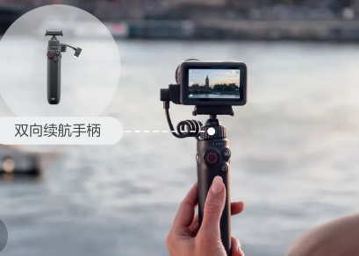
22 | 近地遥感信息采集设备2 | DJI Avata 2 | 包含飞行器、电池x3、飞行眼镜、充电管家、穿越摇杆。 技术参数： (1)飞行器： 1．最大上升速度 6 米/秒 （普通挡）；9 米/秒 （运动挡）； 2．最大下降速度；6 米/秒 （普通挡）； 9 米/秒 （运动挡）； 3．最大水平飞行速度；8 米/秒 （普通挡）； 16 米/秒 （运动挡）；27 米/秒（手动挡）； 4．最大抗风速度 5．10.7 米/秒（5 级风）； 6．尺寸:长 185mm × 宽 212 mm × 高 64 mm； 7．起飞重量:约 377 克。 (2)相机： 1．影像传感器：1/1.3 英寸影像传感器；有效像素 1200 万； 2．镜头：视角（FOV）：155°；等效焦距：12 mm； 3．最大照片尺寸：4000 × 2256（16∶9）；4000 × 3000（4∶3）。 (3)云台 1．稳定系统：单轴机械云台（俯仰轴）； 2．结构设计范围：俯仰：-95° 至 90°； 3．可控转动范围：俯仰：-85° 至 80°。 | 套 | 2 | 9429 | 18858
合计 |  |  |  |  |  |  | 490926

